Карта замера
Электронная карта замера ООО "Шумовнет"
Общие сведения по объекту
Вопросы для заполнения | Варианты ответа (заполняется клиентом) | Комментарий менеджера
Дата заполнения
ФИО
Телефон
E-mail
Адрес объекта
Этаж объекта
Есть ли арка на подъезде к дому
Тип лифта
Поверхность, которую нужно изолировать

Из какого материала состоит исходная поверхность
Характер шума

Оцените по 10-ти бальной шкале на сколько сильно Вас беспокоит шум
Тип вашего дома
Состояние ремонта
Состав перекрытия
Тип напольного покрытия:
Наличие скрытых коммуникаций:
Есть возможность освободить комнату от мебели и предметов интерьера до монтажа

Нужно ли демонтировать элементы отделки

Какое количество розеток, светильников и выключателей планируется сделать в изолируемых поверхностях
Граничит ли изолируемая поверхность со стенами или потолками из
Наличие натяжного потолка
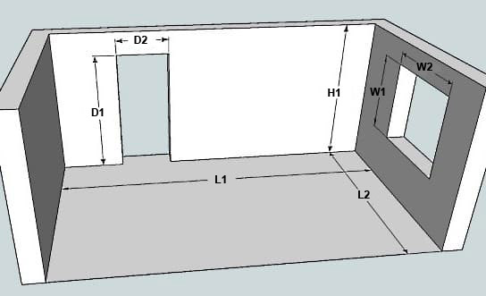

Размеры изолируемых поверхностей
№ поверхности | Тип поверхности | Размеры (укажите 2 размера: L1 и L2 - для потолка или пола; L1 или L2, а также H1 - для выбранной стены)
 |  | L1,м | L2,м | H1,м
Поверхность 1
Поверхность 2
Поверхность 3
Поверхность 4
Поверхность 5
Поверхность 6
Поверхность 7
Поверхность 8
Поверхность 9
Поверхность 10
Размеры проемов
№ поверхности | Тип проема | W1/D1, м | W2/D2, м
Проем 1
Проем 2
Проем 3
Проем 4
Проем 5

